Desviación de esfuerzo
Indicador: | Desviación de esfuerzo
Propósito: | Conocer la desviación de esfuerzo del proyecto para detectar posibles acciones correctivas y ajustes a la estimación.
Preguntas: | ¿Cuál es la tendencia de la planeación según lo planeado vs real?
Representación Gráfica
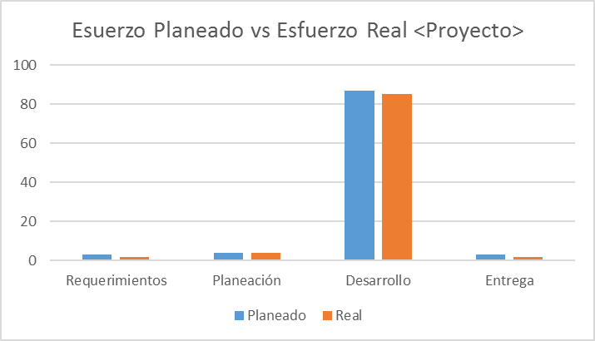 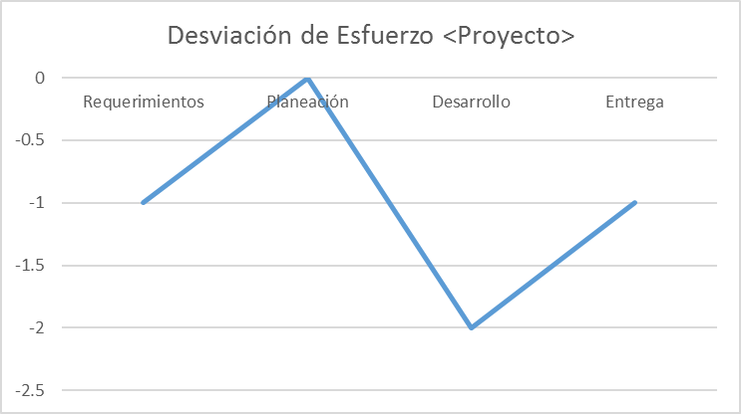
Cálculo:
Cálculo | Desviación de esfuerzo = (Esfuerzo Real - Esfuerzo Planeado)
Medición Base | Esfuerzo Real, Esfuerzo Planeado
Unidad de Medición | Número
Mecanismo de Recolección y Almacenamiento
Obtención | Ingresar al documento estimación ubicado dentro del proyecto y en la carpeta 1. Requerimientos, tomar el valor de esfuerzo total de la pestaña estimacion de esfuerzo, para tomar el esfuerzo real ingresar en toggl en la pestaña reportes / seleccionar el proyecto en el menú proyectos y tomar el valor del tiempo total.
Periodicidad | Quincenal
Responsable | Líder de Proyecto
Almacenamiento | Almacenar el tiempo planeado y el tiempo real en el concentrado de métricas en la pestaña esfuerzo y utilizar la fórmula de cálculo para obtener la desviación.
Mecanismo de Análisis:
Frecuencia de Reporte | Quincenal
Mecanismo de Reporte | Reunión de monitoreo
Responsable de Reportar: | Líder de Proyecto
Guía de análisis:
Limites | Método de Análisis | Acciones Sugeridas
Menor o igual a (+/-) 20 horas de diferencia | La planeación fue lo más acercada a la ejecución. La desviación de esfuerzo no representa costos adicionales. | Seguir manteniendo el mecanismo de estimación de los tiempos de cada proyecto.
Mayor a (+/-) 20 horas de diferencia | La planeación estuvo alejada del esfuerzo real en el proyecto. La desviación de esfuerzo representa costos adicionales. | Se deberá analizar las causas y si es necesario recalibrar la estimación.

Desviación de Costo
Indicador: | Desviación de Costo (%)
Propósito: | Conocer la desviación del costo planeado contra el real para tomar acciones preventivas o correctivas en tiempo.
Preguntas: | ¿Cuál la desviación de costo?
Representación Gráfica
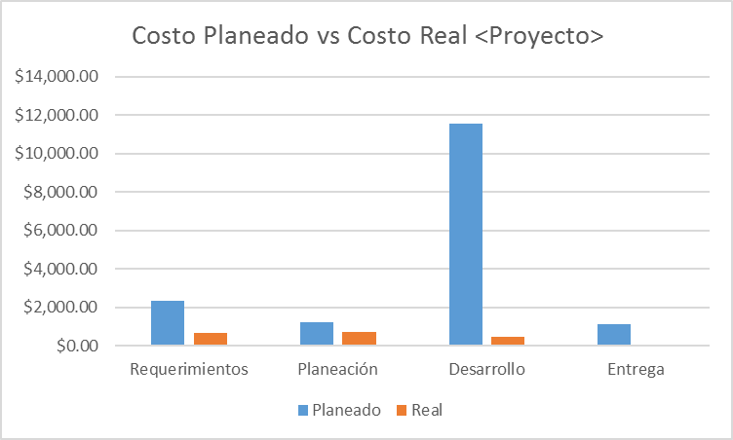 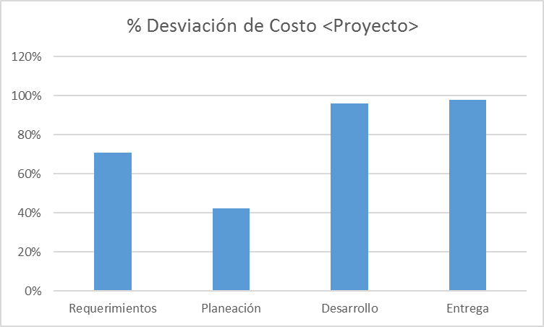
Cálculo:
Cálculo | Desviación= (Costo planeado-Costo real)/Costo planeado
Medición Base | Costo Planeado, Costo Real, Desviación
Unidad de Medición | Porcentaje
Mecanismo de Recolección y Almacenamiento
Obtención | Ingresar en la estimación de proyecto en la pestaña costos y tomar el valor de precio de venta como costo planeado, para el costo real tomar el valor del tiempo por cada actividad del proyecto de toggl en la sección de reportes filtrado por proyecto y multiplicar la sumatoria del tiempo por el costo en hora de cada etapa especificada en la estimación acorde a la tarea q pertenece el tracking de tiempo.
Periodicidad | Quincenal
Responsable | Líder de Proyecto
Almacenamiento | Almacenar los valores en la pestaña de gastos en el concentrado de métricas y aplicar la fórmula de cálculo para obtener la desviación.
Mecanismo de Análisis:
Frecuencia de Reporte | Quincenal
Mecanismo de Reporte | Reunión de monitoreo
Responsable de Reportar: | Líder de Proyecto
Guía de análisis:
Límites | Método de Análisis | Acciones Sugeridas
<= 10% | El costo del proyecto está dentro de los rangos estimados | Mantener el costo del proyecto
> 10% | El costo del proyecto está fuera de los rangos estimados, por lo que se están teniendo desviaciones elevadas de costo real de acuerdo a lo planeado | Analizar las causas de las desviaciones y determinar según el problema las medidas de corrección inmediatas correctivas para reducir la desviación.

Porcentaje de apego a procesos
Indicador: | Porcentaje de apego a procesos
Propósito: | Conocer el nivel de apego al proceso para determinar si los involucrados están ejecutando correctamente el proceso.
Preguntas: | ¿Cuál es el proceso que constantemente no alcanza el porcentaje de apego mínimo ? ¿Cuál es el proyecto que tuvo mas procesos no aprobados?
Representación Gráfica
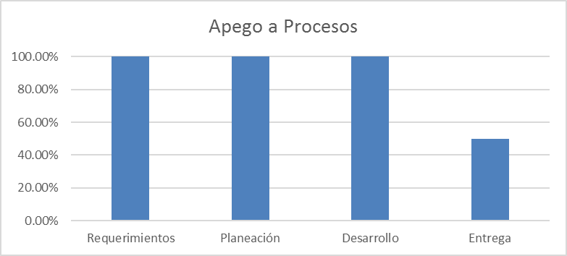 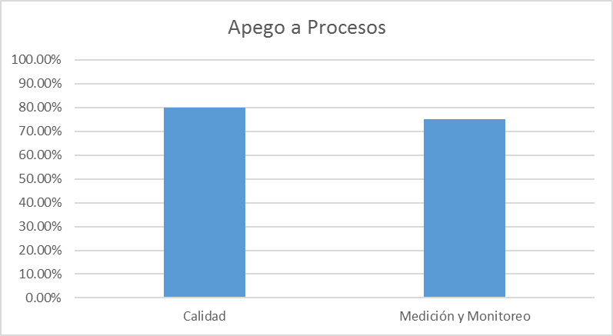
Cálculo
Cálculo | Apego a Productos de Trabajo = ((Total preguntas aprobadas)/(Total preguntas aprobadas)+(Total preguntas no aprobadas))
Medición Base | Total preguntas aprobadas, Total de preguntas no aprobadas
Unidad de Medición | Porcentaje
Mecanismo de Recolección y Almacenamiento
Obtención | Se obtiene del documento de "<proyecto>-Auditoria<Fase>-aammdd" correspondiente al proyecto el cual se encuentra ubicado en: Proyectos/<NombreProyecto>/05. Calidad, para la parte organizacional se obtiene del documento "Bisoltec-AuditoriaOrganizacional-aammdd" el cual se encuentra ubicado en: Organizacional/05. Calidad y en la pestaña de resumen de cada checklist se obtiene las gráficas que muestran el porcentaje de apego a los procesos, se debera entrar al Checklist correspondiente al periodo a recolectar.
Periodicidad | Quincenal
Responsable | Auditor
Almacenamiento | Las graficas de porcentaje seran almacenadas dentro de los checklist que se encuentran en la misma ruta mecionada en la obtención de datos.
Mecanismo de Análisis
Frecuencia de Reporte | Quincenal
Mecanismo de Reporte | Reunión de monitoreo
Responsable de Reportar: | Auditor
Guía de análisis:
Para que la auditoría aplicada se considere aprobada deberá ser mayor del 80% de apego
Limites | Método de Análisis | Acciones Sugeridas
>= 80 % | El personal sigue adecuadamente los procesos definidos en la organización | Seguir realizando las auditorías de acuerdo a la planeación del auditor interno.
< 80 % | El personal no sigue adecuadamente los procesos definidos en la organización | Se debe tener identificadas las causas por parte del Auditor y determinar según el problema las medidas de corrección inmediatas. Realizar una capacitación al personal sobre los procesos establecidos en la organización.

Porcentaje de apego a productos
Indicador: | Porcentaje de apego a productos
Propósito: | Conocer el nivel apego a los productos de trabajo es determinar si los involucrados está utilizando de manera correcta los documentos que se han proporcionado para el proceso
Preguntas: | ¿Qué producto ha tenido menos apego? ¿Cuál es el producto de trabajo que constantemente no alcanza el porcentaje de apego mínimo? ¿Cuál es el proyecto que tuvo más productos de trabajo con menos apego?
Representación Gráfica
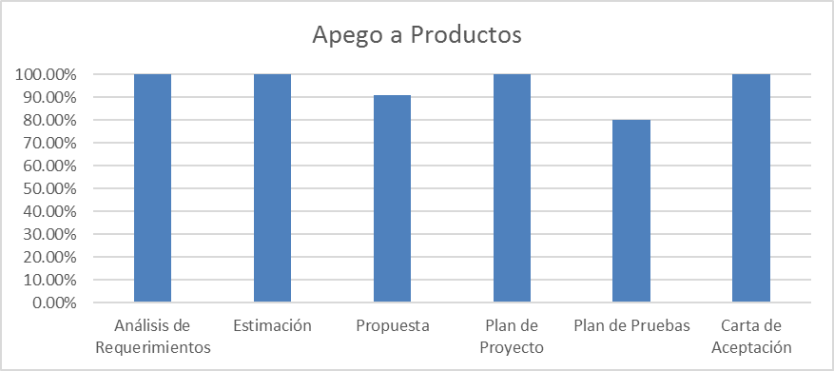 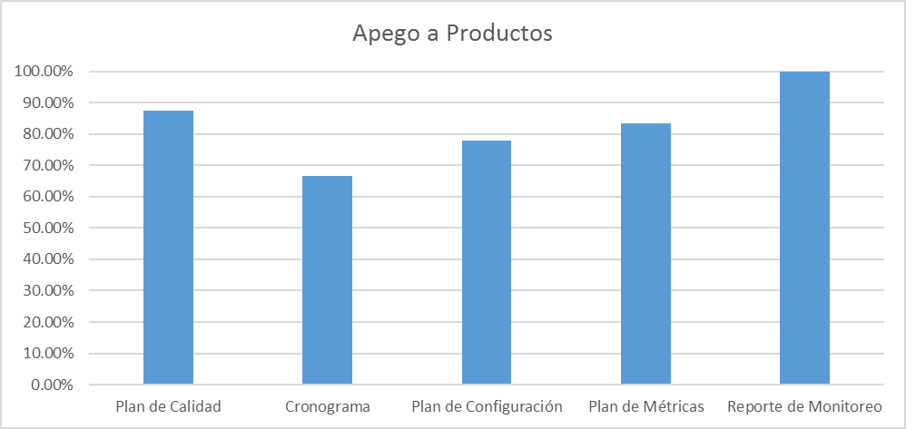
Cálculo:
Cálculo | Apego a Productos de Trabajo = ((Total preguntas aprobadas)/(Total preguntas aprobadas)+(Total preguntas no aprobadas))
Medición Base | Total preguntas aprobadas, Total de preguntas no aprobadas
Unidad de Medición | Porcentaje
Mecanismo de Recolección y Almacenamiento
Obtención | Se obtiene del documento de "<proyecto>-Auditoria<Fase>-aammdd" correspondiente al proyecto el cual se encuentra ubicado en: Proyectos/<NombreProyecto>/05. Calidad, para la parte organizacional se obtiene del documento "Bisoltec-AuditoriaOrganizacional-aammdd" el cual se encuentra ubicado en: Organizacional/05. Calidad y en la pestaña de resumen de cada checklist se obtiene las gráficas que muestran el porcentaje de apego a los productos, se debera entrar al Checklist correspondiente al periodo a recolectar.
Periodicidad | Quincenal
Responsable | Auditor
Almacenamiento | Las graficas de porcentaje seran almacenadas dentro de los checklist que se encuentran en la misma ruta mecionada en la obtención de datos.
Mecanismo de Análisis:
Frecuencia de Reporte | Quincenal
Mecanismo de Reporte | Reunión de monitoreo
Responsable de Reportar: | Auditor
Guía de análisis:
Para que la auditoría aplicada se considere aprobada deberá ser mayor del 80% de apego
Límites | Método de Análisis | Acciones Sugeridas
>= 80 % | El personal utiliza adecuadamente los productos de trabajo definidos en la organización | Seguir realizando las auditorías de acuerdo a la planeación del auditor interno.
< 80 % | El personal no utiliza adecuadamente los productos de trabajo definidos en la organización | Se debe tener identificadas las causas por parte del Auditor y determinar según el problema las medidas de corrección inmediatas. Realizar una capacitación al personal sobre los productos de trabajo establecidos en la organización.

Físicas y Funcionales
Indicador: | Físicas y Funcionales
Propósito: | Conocer el nivel apego a los productos de trabajo es determinar si los involucrados está utilizando de manera correcta los documentos que se han proporcionado para el proceso
Preguntas: | ¿Cuál es el porcentaje de apego al documento de plan de configuración del proyecto? ¿Cuál es apego que se tiene al proceso en el área funcional?
Representación Gráfica
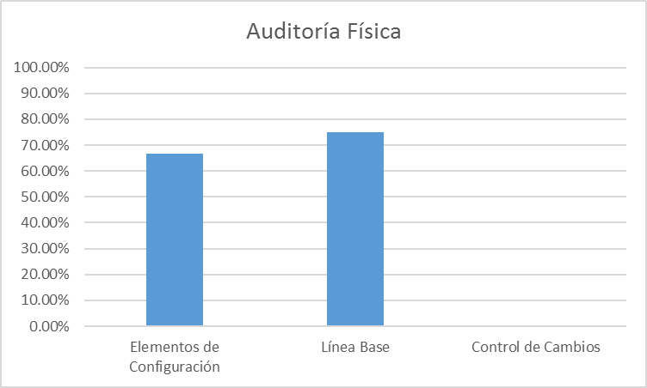 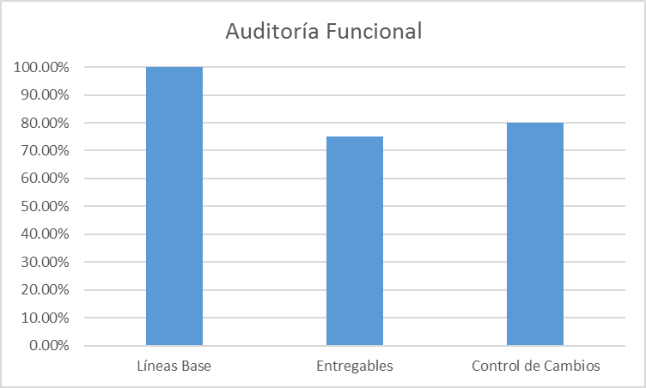
Cálculo:
Cálculo | Apego a Productos de Trabajo = ((Total preguntas aprobadas)/(Total preguntas aprobadas)+(Total preguntas no aprobadas))
Medición Base | Total preguntas aprobadas, Total de preguntas no aprobadas
Unidad de Medición | Porcentaje
Mecanismo de Recolección y Almacenamiento
Obtención | Se obtiene del documento de "<proyecto>-Auditoria<Fase>-aammdd" correspondiente al proyecto el cual se encuentra ubicado en: Proyectos/<NombreProyecto>/05. Calidad en la pestaña de resumen del Checklist se obtiene las gráficas que muestran el porcentaje de apego a las auditorias fisicas y funcionales, se deberá entrar al Checklist correspondiente al periodo a recolectar.
Periodicidad | Quincenal
Responsable | Auditor
Almacenamiento | Las graficas de porcentaje seran almacenadas dentro de los checklist que se encuentran en la misma ruta mecionada en la obtención de datos.
Mecanismo de Análisis:
Frecuencia de Reporte | Quincenal
Mecanismo de Reporte | Reunión de monitoreo
Responsable de Reportar: | Auditor
Guía de análisis:
Para que la auditoría aplicada se considere aprobada deberá ser mayor del 80% de apego
Límites | Método de Análisis | Acciones Sugeridas
>= 80 % | El personal utiliza adecuadamente los productos de trabajo definidos en la organización | Seguir realizando las auditorías de acuerdo a la planeación del auditor interno.
< 80 % | El personal no utiliza adecuadamente los productos de trabajo definidos en la organización | Se debe tener identificadas las causas por parte del Auditor y determinar según el problema las medidas de corrección inmediatas. Realizar una capacitación al personal sobre el plan de configuración establecido en la organización.

Estado de las No Conformidades
Indicador: | Estado de las No Conformidades
Propósito: | Conocer el número de no conformidades detectadas en cada proceso y verificar su cumplimiento, cuáles de ellas son atendidas en el periodo.
Preguntas: | ¿Qué proceso en el que se detecta el mayor número de No Conformidades?
Representación Gráfica
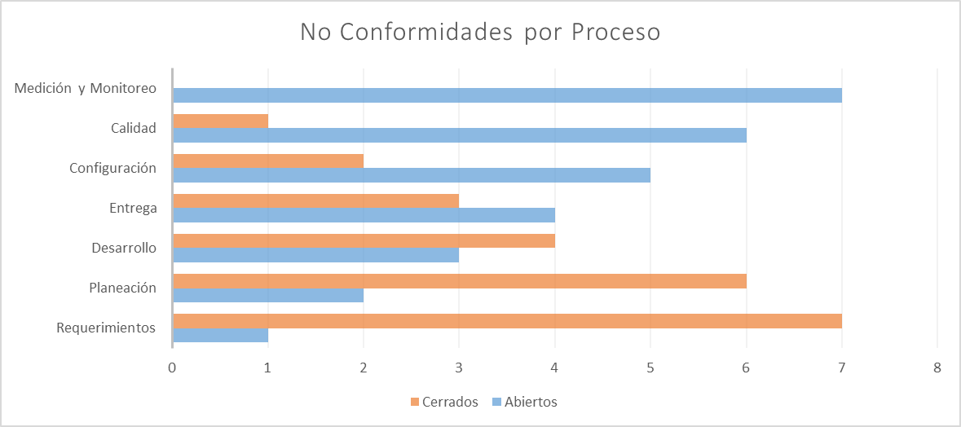 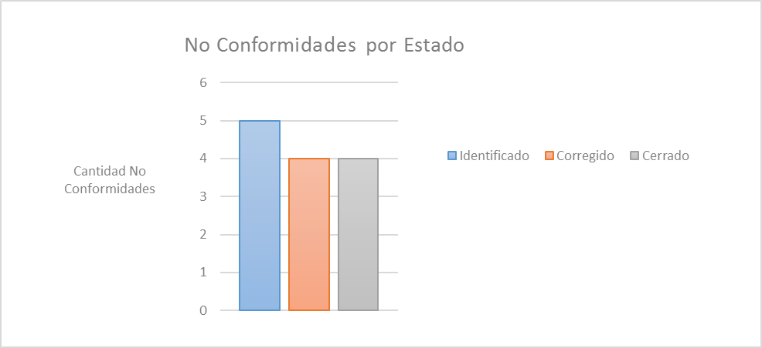
Cálculo:
Cálculo | Número de No Conformidades = ∑ de No Conformidades con estado "Identificado" + ∑ de No Conformidades con estado "Corregido" + ∑ de No Conformidades con estado "Cerrado"
Medición Base | No Conformidades con estado "Identificado", No Conformidades con estado "Corregido", No Conformidades con estado "Cerrado"
Unidad de Medición | Número
Mecanismo de Recolección y Almacenamiento
Obtención | Se obtiene del documento de "ReporteNoConformidades correspondiente al proyecto el cual se encuentra ubicado en: Proyectos/<NombreProyecto>/05. Aseguramiento de la calidad, para la parte organizacional el documento se encuentra ubicado en: Organizacional/05. Calidad 1. Se suman las no conformidades con estatus "Identificado", "Corregido" y "Cerrado" por proceso. 2. Se colocan en la hoja "Información", en las tablas de seguimiento de no conformidades a partir de las celdas D21, para la tabla de "Cantidad de no conformidades por proceso" solo se contemplan los estatus de "abierto" y "cerrado", la tabla de "Estado de las no conformidades" se calcula automáticamente.
Periodicidad | Quincenal
Responsable | Auditor
Almacenamiento | Se almacenan en el documento "ReporteNoConformidades" para los proyectos se almacena en Proyectos/<NombreProyecto>/05. Aseguramiento de la calidad, para la parte organizacional será en: Organizacional/05. Calidad
Mecanismo de Análisis:
Frecuencia de Reporte | Quincenal
Mecanismo de Reporte | Reunión de monitoreo
Responsable de Reportar: | Auditor
Guía de análisis:
Límites | Método de Análisis | Acciones Sugeridas
<= 10 | El personal lleva la documentación de cada proceso bien definida y en orden | Seguir realizando los procesos y productos de trabajo de acuerdo a las plantillas definidas en la organización.
> 10 | El personal tiene deficiencia en la documentación de los procesos | Se debe tener identificadas las causas por parte del Auditor y determinar según el problema las medidas de corrección inmediatas. Capacitar a las personas en los procesos donde se encuentren mayor número de No Conformidades.

